Resultados - Ordenação
PONTIFÍCIA UNIVERSIDADE CATÓLICA DE CAMPINAS
Escola Politénica - Engenharia de Software
Fundamentos da Teoria da Computação e Análise de Algoritmos - Professor José Guilherme Picolo
ANÁLISE EXPERIMENTAL DOS ALGORITMOS DE ORDENAÇÃO

1. Identificação e ambiente de execução
Campo | Informação
Nome do aluno | Vitor Manzano Villela Dias
RA | 24014721
Linguagem de programação utilizada | C
Sistema operacional | macOS
Processador | Apple M3
Memória RAM | 8gb
Link do GitHub com os códigos implementados | https://github.com/vitormanzano/lista10-FTCAA

2. Resultados experimentais
Algoritmo | Complexidade no caso médio | Tamanho do vetor | Execução 1 (s) | Execução 2 (s) | Execução 3 (s) | Tempo médio (s) | Desvio padrão (s) | Trocas ou movimentações
Bubble Sort | O(n²) | 1,000 | 0.003332 | 0.003394 | 0.003445 | 0.004447 | 0.000046 | 257316
Bubble Sort | O(n²) | 10,000 | 0.143147 | 0.132608 | 0.130783 | 0.135513 | 0.005450 | 25066965
Bubble Sort | O(n²) | 100,000 | 1834951.000 | 18205939.000 | 18339754.000 | 18298381.000 | 0.065486 | 2496239147
Merge Sort | O(n log n) | 1,000 | 0.000257 | 0.000238 | 0.000227 | 0.000241 | 0.000012 | 9976
Merge Sort | O(n log n) | 10,000 | 0.001467 | 0.001338 | 0.001232 | 0.001346 | 0.000096 | 133616
Merge Sort | O(n log n) | 100,000 | 0.014707 | 0.014639 | 0.014644 | 0.014663 | 0.000031 | 1668928
Quick Sort | O(n log n) | 1,000 | 0.000096 | 0.000087 | 0.000085 | 0.000089 | 0.000005 | 3860
Quick Sort | O(n log n) | 10,000 | 0.000761 | 0.000722 | 0.000703 | 0.000729 | 0.000024 | 75247
Quick Sort | O(n log n) | 100,000 | 0.008976 | 0.008956 | 0.008934 | 0.008955 | 0.000017 | 893157

Observação: Preencha os tempos das três execuções em segundos. Para algoritmos que não finalizarem em até 5 minutos, registre N/C nas execuções.

3. Gráfico comparativo

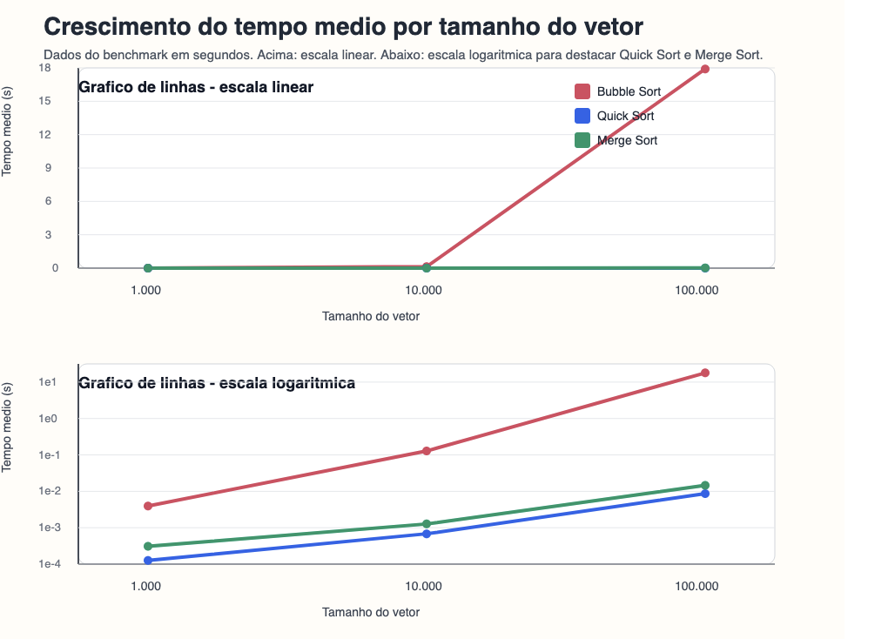

4. Análise dos resultados
Pergunta | Resposta
Os tempos obtidos ficaram coerentes com a complexidade teórica dos algoritmos? Explique. | Sim, os dados foram coerente com a complexidade. Sendo o pior entre todos o bubble sort, e o melhor o quick sort. Vale destacar que o merge sort tem a mesma complexidade que o quick sort porém ele acaba se saindo pior.
A quantidade de trocas/movimentações acompanhou o crescimento do tempo de execução? Explique. | Sim, o número de trocas cresceu rapidamente, conforme a entrada aumentava. Pois se tem mais elementos para se trabalhar, portanto mais operações a se fazer.
Qual algoritmo apresentou o melhor e o pior desempenho nos testes realizados? | O pior desempenho foi apresentado pelo bubble sort, como já esperado pela sua complexidade, e o melhor tempo foi pelo quick sort, que apesar de ter a mesma complexidade que o merge sort, ele acaba se saindo melhor.
Algum algoritmo não concluiu a execução dentro do limite de 5 minutos? O que isso indica? | Não

